RISCO
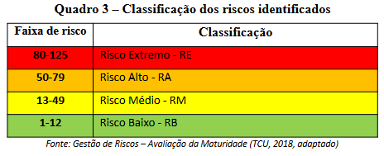
REGISTRO/IDENTIFICAÇÃO/TRATAMENTO DE RISCOS NOS OBJETIVOS DAS UNIDADES ORGANIZACIONAIS DA UFSCar (UORG-UFSCar)
 |  |  | RISCO |  | MATRIZ GUT |  |  |  | CLASSIFICAÇÃO | TRATAMENTO | COMUNICAÇÃO
UORG | (MACRO)PROCESSO(S) | OBJETIVO(S) | RISCO(S) IDENTIFICADO(S) | PROPRIETÁRIO RISCO | G Gravidade | U Urgência | T Tendência | GUT | CLASSIFICAÇÃO | TRATAMENTO | COMUNICAÇÃO DOS RISCOS
CCOMP | Divulgação do pregão eletrônico | Divulgar edital, as quantidades, valores e itens que serão licitados | Edital não revisado |  | 5 | 5 | 5 | 125 | EXTREMO | MITIGAR | ENVIAR DIRC
CCONTRAT | Renovação de contratos | Renovar os contratos dentro dos prazos estipulados | Encaminhamento de processo para renovação fora de tempo hábil |  | 3 | 5 | 5 | 75 | ALTO | MITIGAR | ENVIAR DIRC
DIRC-Depto.Integ, Risco | Implementar gestão de riscos | Fazer o Plano de gestão de riscos | Falta de servidores para executar o plano de gestão de riscos |  | 3 | 3 | 5 | 45 | MÉDIO | MITIGAR | DENTRO APETITE
 |  |  |  |  | 1 | 1 | 1 | 1 | BAIXO | MITIGAR | DENTRO APETITE
 |  |  |  |  | 1 | 1 | 1 | 1 | BAIXO | ACEITAR | DENTRO APETITE
 |  |  |  |  | 1 | 1 | 1 | 1 | BAIXO | ACEITAR | DENTRO APETITE
 |  |  |  |  | 1 | 1 | 1 | 1 | BAIXO | ACEITAR | DENTRO APETITE
 |  |  |  |  | 1 | 1 | 1 | 1 | BAIXO | ACEITAR | DENTRO APETITE
 |  |  |  |  | 1 | 1 | 1 | 1 | BAIXO | ACEITAR | DENTRO APETITE
 |  |  |  |  | 1 | 1 | 1 | 1 | BAIXO | ACEITAR | DENTRO APETITE
 |  |  |  |  | 1 | 1 | 1 | 1 | BAIXO | ACEITAR | DENTRO APETITE
 |  |  |  |  | 1 | 1 | 1 | 1 | BAIXO | ACEITAR | DENTRO APETITE
 |  |  |  |  | 1 | 1 | 1 | 1 | BAIXO | ACEITAR | DENTRO APETITE
 |  |  |  |  | 1 | 1 | 1 | 1 | BAIXO | ACEITAR | DENTRO APETITE

GUT
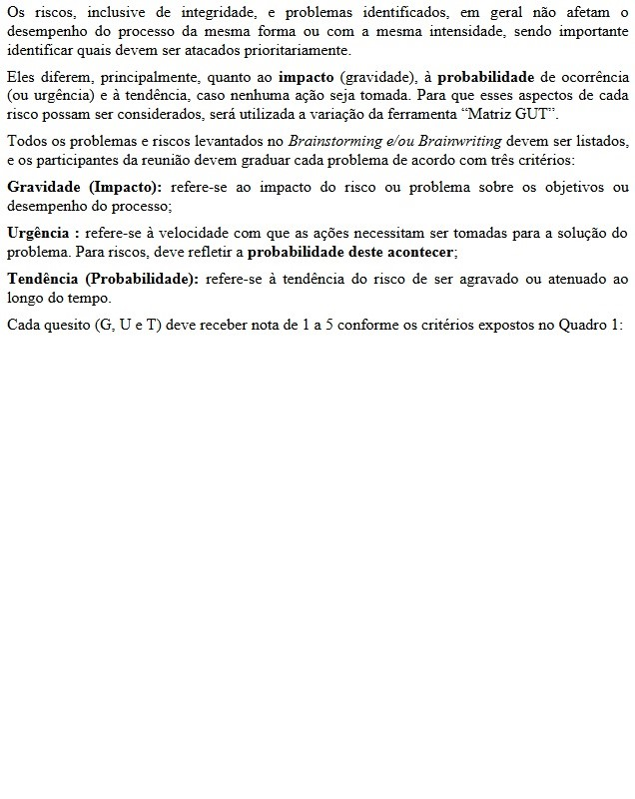
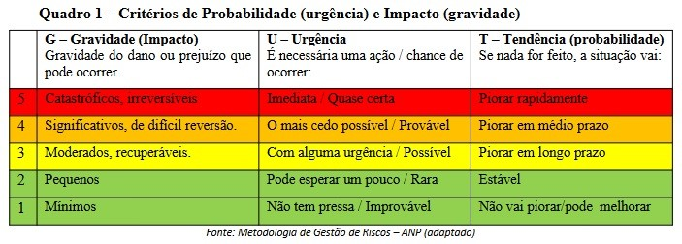
MATRIZ G.U.T - GRAVIDADE URGÊNCIA TENDÊNCIA

CLASSIFICAÇÃO
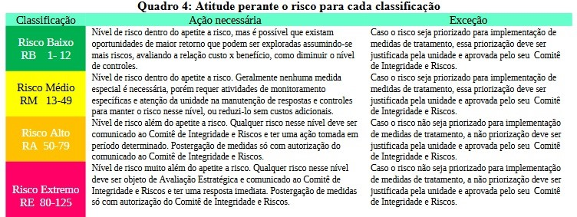
CLASSIFICAÇÃO DO RISCO EM BAIXO-MÉDIO-ALTO-EXTREMO

TRATAMENTO

TRATAMENTO DO RISCO: ACEITAR, EVITAR, MITIGAR...

